Calypsoインストール
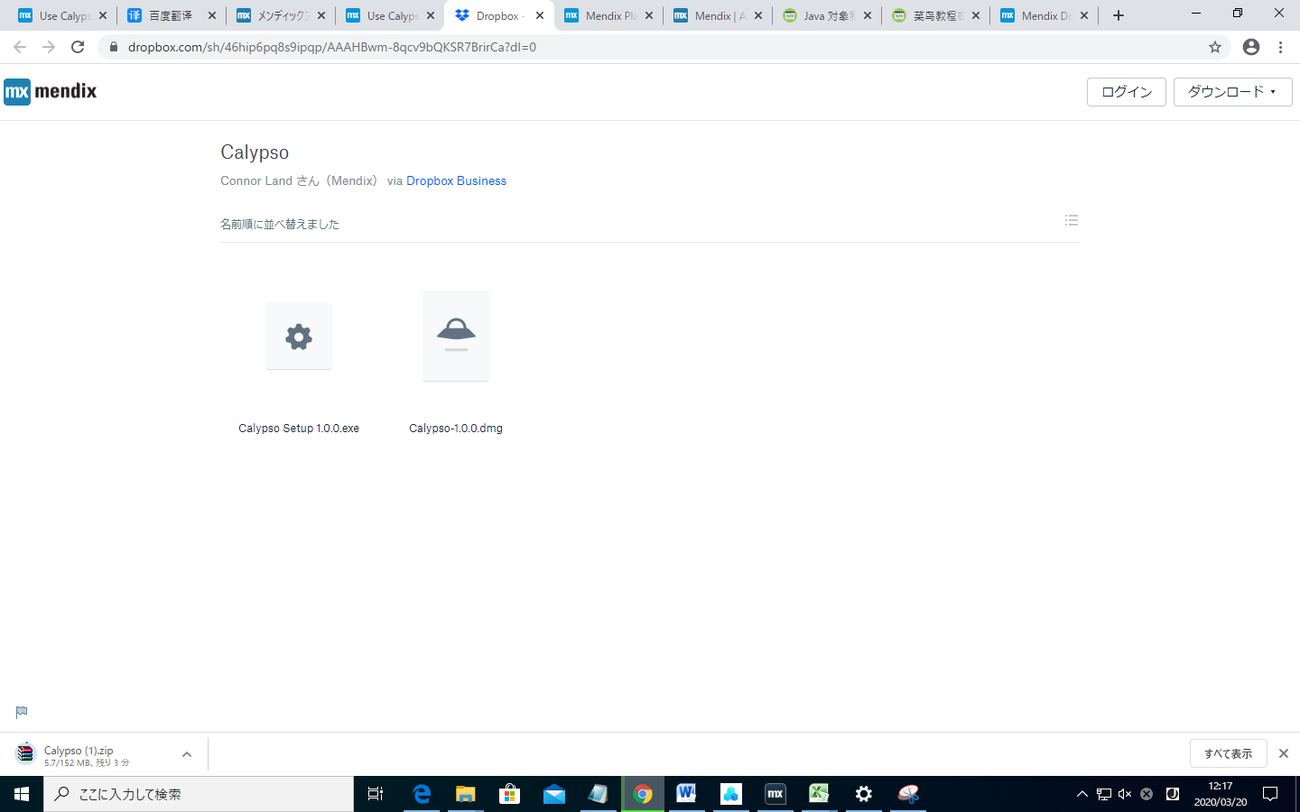
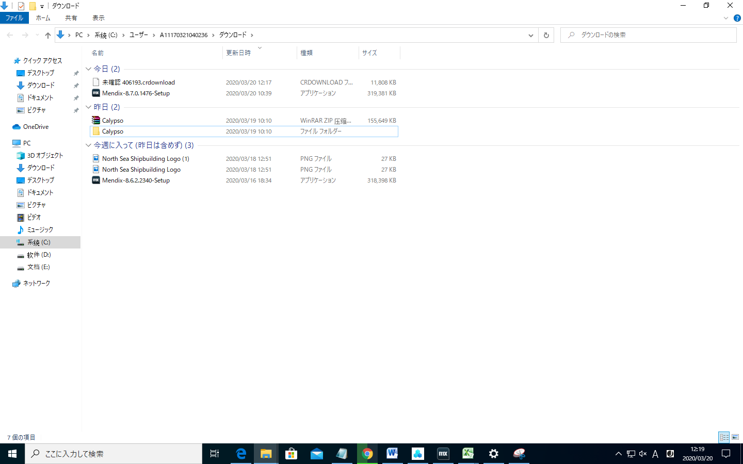
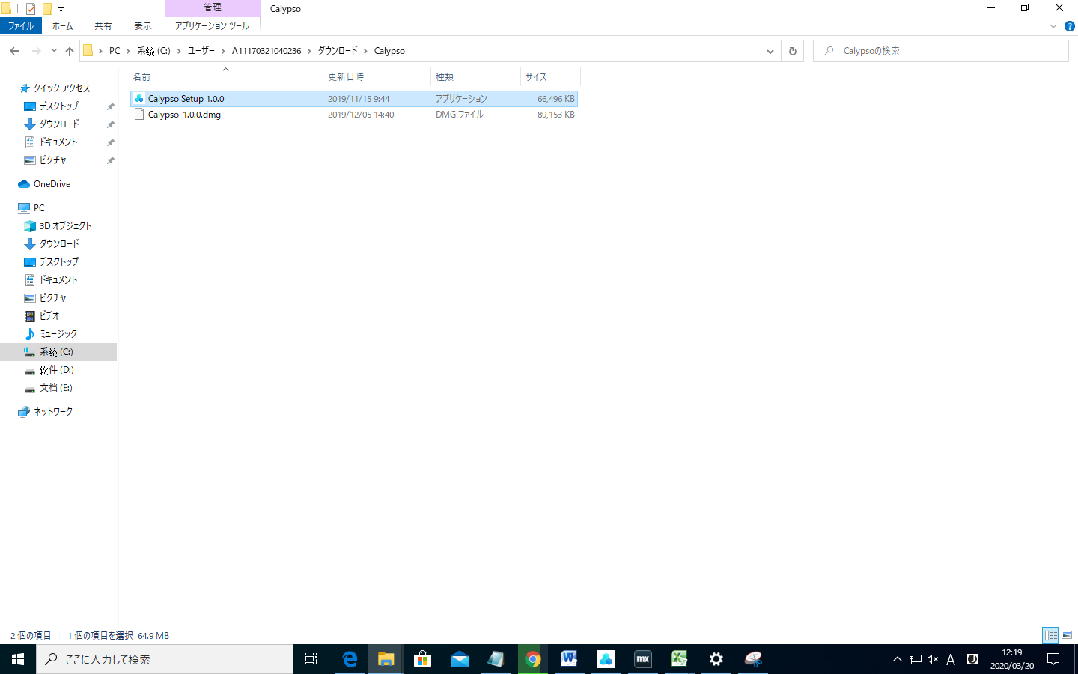
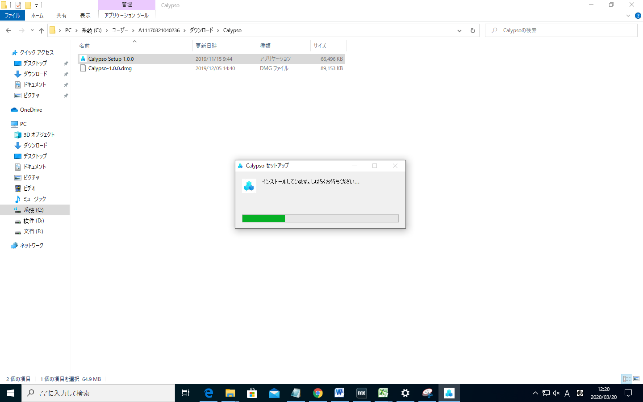
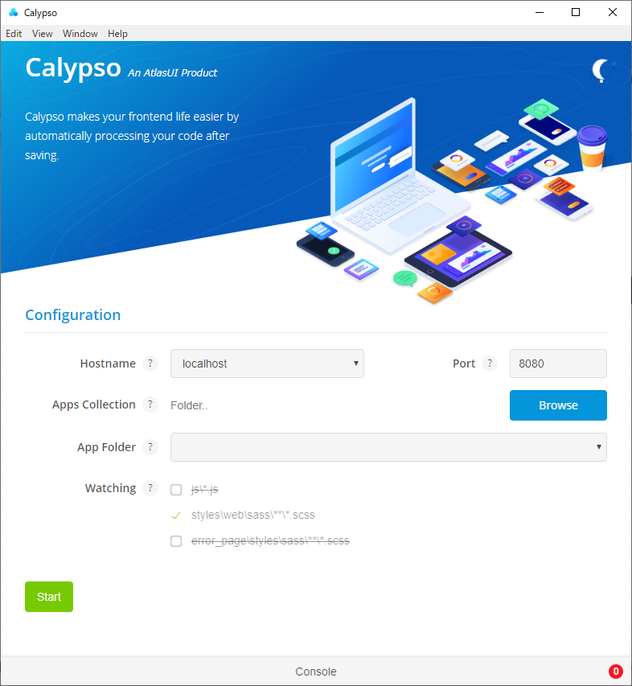
既存のテーマの一部のSass変数を変更して、テーマを企業ブランドに一致させます。ただし、これを行う前に、Calypsoをインストールする必要があります。
https://docs.mendix.com/howto/front-end/calypso
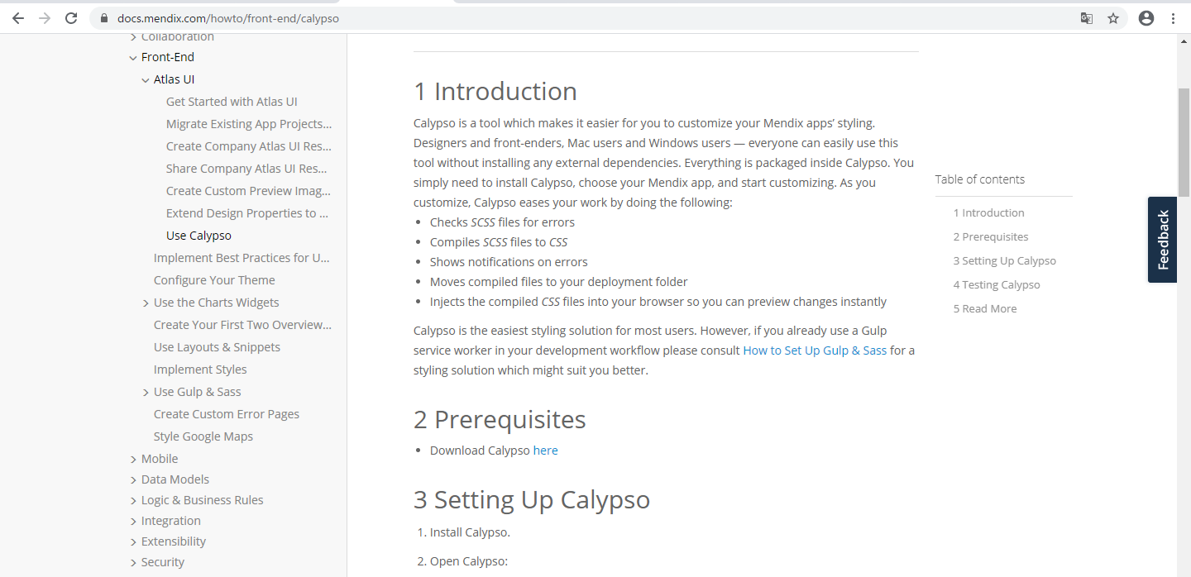

「here」を押します。

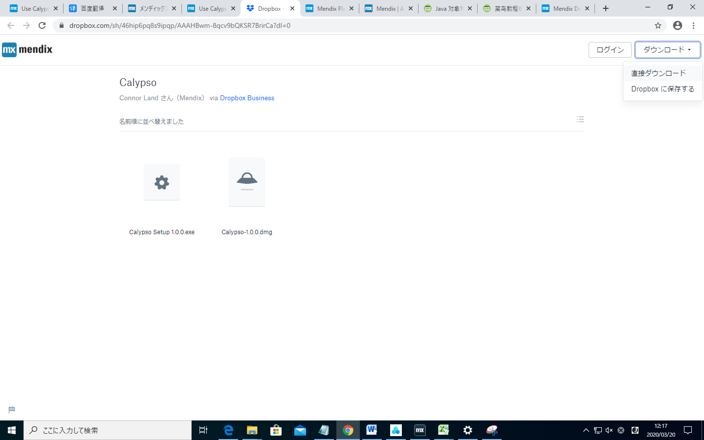

「ダウンロード」を押します。

